Aankoopdagboek
 | Inkoopdagboek

 | DATUM | Doc | LEVERANCIER | Totaal | Maatstaf van Heffing |  |  |  |  | BTW |  | Betalingen

 |  | Nr |  |  | HANDELS- | DIENSTEN & | Aard | BEDRIJFS- | CREDIT- | CREDIT- | TTV Btw | Wijze | Datum | Bedrag
 |  |  |  |  | GOEDEREN | DIV. GOED. |  | MIDDELEN | NOTA'S | NOTA'S
1
2
3
4

6
16 |  |  |  | 0.00
 | SUBTOTAAL |  |  | 0.00 | 0.00 | 0.00 |  | 0.00 |  |  | 0.00
 | TOTAAL |  |  | 0.00 |  |  |  |  | 0.00 | 0.00
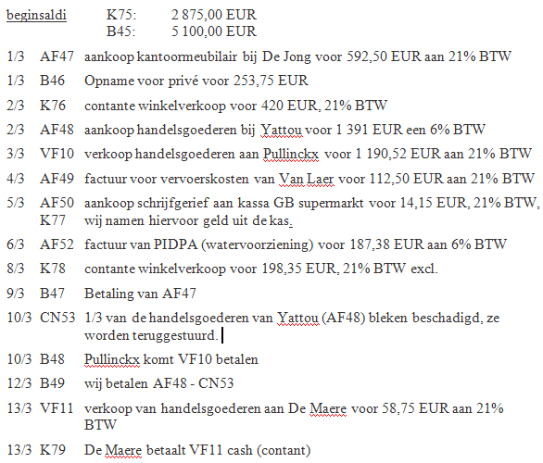
 | BTW-aangifte roosters |  |  |  | 81 | 82 |  | 83 | 85 | 63 | 59

